Titre
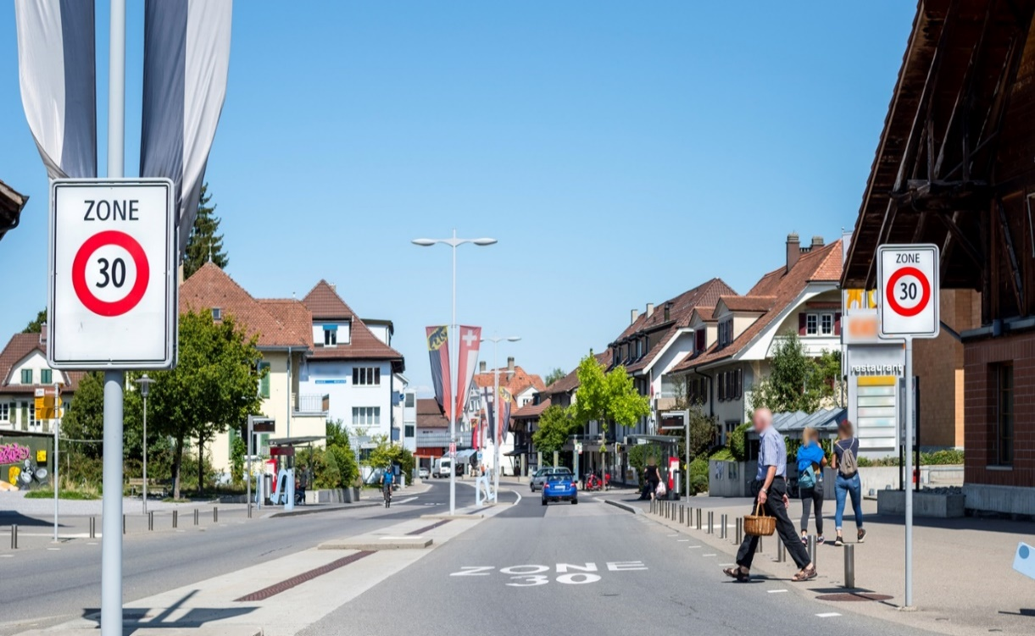
 | Sur mandat de l'Office fédéral de l'environnement
 | La réduction de vitesse comme mesure antibruit : méthode d’évaluation

 | Guide pour l’examen de la proportionnalité

 | Tableau des résultats

 | 17-Sep-20

©Gregory Collavini

